상품제안서
락앤락 4in1 핸드 블렌더 | 상품코드: F04654

 |  |  |  |  |  |  | 02-412-0044 | www.easy1.co.kr
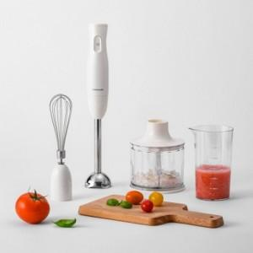 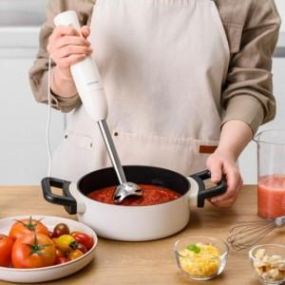 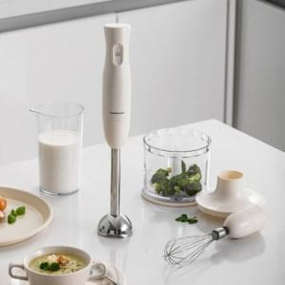

【상세/제작정보】 | 스티커는 기본 명함사이즈 입니다.

【인쇄/포장옵션】 | 스티커 / 포장지포장

【공급단가】 | 수량 | 30~ | 50~ | 100~ | 300~ | 500~
*VAT별도 | 단가 | 30,550원 | 30,080원 | 29,370원 | 28,200원 | 27,020원

【상품 URL】 | https://easy1.co.kr:443/src/goods_detail.php?gdno=4654

